1_IFDAM図
IFDAM図

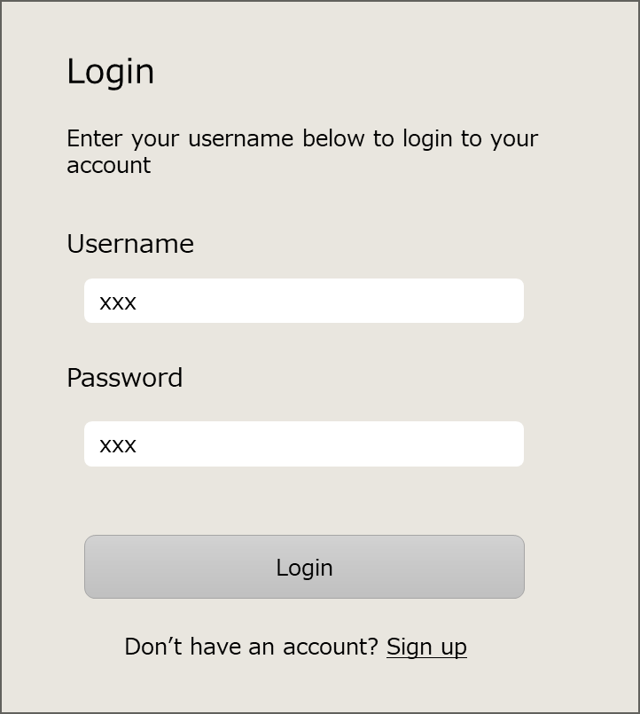
ユーザー名
パスワード
「Sign up」リンク
「Login」ボタン

V020:ログイン画面
---- ---- ---- ---- ---- ---- ---- ---- ---- ----
表示
・Login（タイトル）
・UserName
・Password
---- ---- ---- ---- ---- ---- ---- ---- ---- ----
入力
・ユーザー名
・パスワード
---- ---- ---- ---- ---- ---- ---- ---- ---- ----
操作
・「Login」ボタン
・「Sign up」リンク

照合OK
ユーザー名とパスワードを入力
「Login」ボタン
をクリック
V030:タスク画面
ユーザー名とパスワードを照合する。
Webページに
アクセスしたら
認証済みか確認する。
未認証

エラーメッセージを表示する。
バックエンドサーバー
（認証）
照合NG

認証済み
バックエンドサーバー
（認証）

「Sign up」リンク
をクリック

ここから
V030:タスク画面

__template__
トリガー
(*)xxx
説明

{ID:画面名称}

{ID:画面名称}
---- ---- ---- ---- ---- ---- ---- ---- ---- ----
表示
@xxx一覧 {
・xxx
}
・xxx
---- ---- ---- ---- ---- ---- ---- ---- ---- ----
入力
・
---- ---- ---- ---- ---- ---- ---- ---- ---- ----
操作
・
画面

処理
手入力

データストア
ファイル
バックエンドサーバー

